処理概要
プロジェクト名 |  |  |  |  |  |  | 業務名 |  |  |  |  | システム名 | 画面ID | 画面名 |  | 作成日 | 作成者 | 更新日 | 更新者
EC_Site |  |  |  |  |  |  | EC_Site |  |  |  |  | EC_Siteシステム |  | _会員登録_u_register__画面 |  |  | パラビ

1.処理概要
店舗別の売上予測を表示する画面

2.画面レイアウト

 | 【_会員登録_u_register__画面】
①
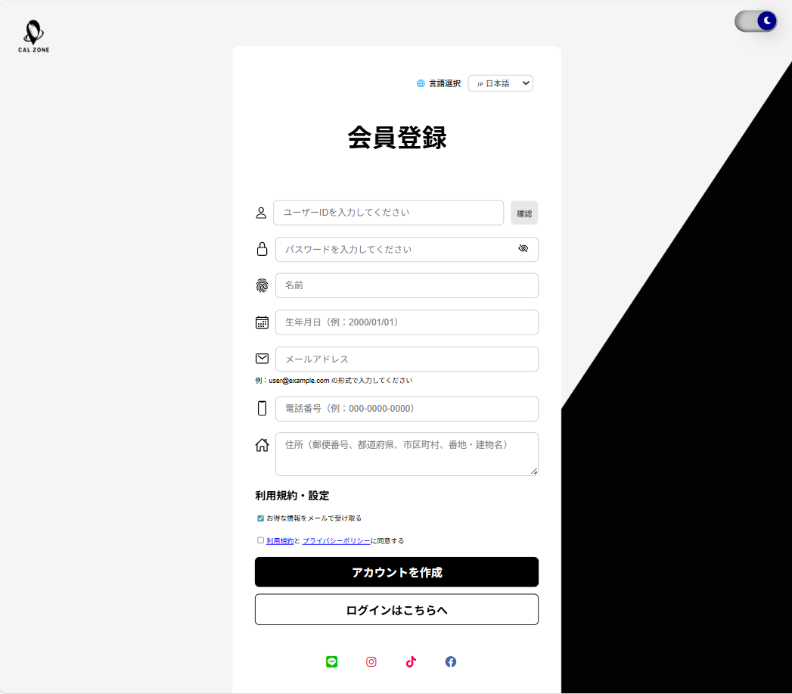
②

③

④

⑥
⑤
⑦

⑧

⑨

⑩

⑪

⑫

⑬
⑭
⑮

⑯

⑰

⑱

3.操作概要

 | 初期表示： |  | 新規ユーザーがアカウントを作成するための画面。ID、パスワード、個人情報を入力し、利用規約に同意してアカウントを作成できる。
 | アクション |  | ① | ロゴ |  |  | ： | ページ上部に配置されるサイト/サービスのロゴ。クリックでホームに戻れる場合もある。
 |  |  | ② | 「夜・昼」ボタン |  |  | ： | ページ全体のテーマ（ダークモード/ライトモード）を切り替えるボタン。
 |  |  | ③ | 「言語選択」ボタン |  |  | ： | ページ表示言語を変更するためのボタン。例：日本語／英語切替。
 |  |  | ④ | 「会員登録」テキスト |  |  | ： | ページタイトル。ユーザーにこの画面が会員登録画面であることを示す。
 |  |  | ⑤ | ユーザーID入力 |  |  | ： | 新規ユーザーIDを入力するテキストボックス。ID重複チェック対象。
 |  |  | ⑥ | id＿確認 |  |  | ： | 入力されたユーザーIDが既に存在していないか確認するボタン/機能。
 |  |  | ⑦ | パスワード入力 |  |  | ： | ユーザーのログインパスワードを入力するフィールド。セキュリティ要件あり。
 |  |  | ⑧ | 名前入力 |  |  | ： | ユーザーの氏名を入力するテキストボックス。
 |  |  | ⑨ | 生年月日入力 |  |  | ： | ユーザーの生年月日を入力するフィールド（例：YYYY/MM/DD）。
 |  |  | ⑩ | メール入力 |  |  | ： | 連絡用メールアドレスを入力するフィールド。形式チェックあり。
 |  |  | ⑪ | 電話番号入力 |  |  | ： | 連絡用電話番号を入力するフィールド。数字チェックあり。
 |  |  | ⑫ | 住所入力 |  |  | ： | ユーザーの住所を入力するテキストボックス。
 |  |  | ⑬ | 「利用規約・設定」テキスト |  |  | ： | 利用規約やプライバシーポリシーへのリンクを表示するテキスト。
 |  |  | ⑭ | newsletter チェックボックス |  |  | ： | ニュースレター配信の希望を選択するチェックボックス。任意項目。
 |  |  | ⑮ | termsチェックボックス |  |  | ： | 利用規約に同意するチェックボックス。必須項目。
 |  |  | ⑯ | 「アカウント作成」ボタン |  |  | ： | 入力内容を送信してアカウントを作成するボタン。
 |  |  | ⑰ | 「ログインへ」ボタン |  |  | ： | 既存アカウントでログインする画面へ遷移するボタン。
 |  |  | ⑱ | SNSリンク |  |  | ： | Line、Insta、Facebook、TwitterなどのSNSアカウントで登録・ログインできるリンク/ボタン。

 | 画面離脱時： |  | 特になし

4.オブジェクト構成

本画面で利用するオブジェクトのCRUDは以下の通り。
No |  | オブジェクト名 |  |  | API参照名 |  |  |  | CRUD |  |  | コメント
1 |  | ロゴ |  |  | - |  |  |  |  | R |  | ページ上部に表示される固定画像。クリックでホーム画面に遷移可能な場合あり。
2 |  | 「夜・昼」ボタン |  |  | - |  |  |  |  |  | U | ページ全体のテーマ（ダークモード/ライトモード）を切り替えるボタン。
3 |  | 「言語選択」ボタン |  |  | - |  |  |  |  |  | U | ページ表示言語切替用。選択時に画面リロードや設定保存が可能。
4 |  | 「会員登録」テキスト |  |  | - |  |  |  |  | R |  | ページタイトル表示。固定文言のためCRUD対象外。
5 |  | ユーザーID入力 |  |  | userId |  |  |  |  | R |  | 新規ユーザー登録時に入力されるID。サーバーで重複チェックを行う。
6 |  | id＿確認 |  |  | id-check-btn |  |  |  |  |  |  | 入力されたIDが既に登録済みか確認するボタン/API呼び出し。
7 |  | パスワード入力 |  |  | userPassword |  |  |  | C |  |  | 新規ユーザー登録時のパスワード入力。ハッシュ化してDBに保存。
8 |  | 名前入力 |  |  | userName |  |  |  | C |  |  | 登録者氏名。必須項目。
9 |  | 生年月日入力 |  |  | userBirth |  |  |  | C |  |  | 任意項目。YYYY/MM/DD形式でDBに保存。
10 |  | メール入力 |  |  | userEmail |  |  |  | C |  |  | 必須項目。形式チェックあり。
11 |  | 電話番号入力 |  |  | userPhone |  |  |  | C |  |  | 任意項目。数値形式チェックあり。
12 |  | 住所入力 |  |  | userAddr |  |  |  | C |  |  | 任意項目。テキスト形式で保存。
13 |  | 「利用規約・設定」テキスト |  |  | - |  |  |  |  | R | U | 固定表示。クリックで規約ページに遷移可能。
14 |  | newsletter チェックボックス |  |  | newsletter |  |  |  | C | R | U | 任意項目。登録時に配信希望をDBに保存。
15 |  | termsチェックボックス |  |  | terms |  |  |  | C | R | U | 必須項目。未チェックの場合はアカウント作成不可。
16 |  | 「アカウント作成」ボタン |  |  | signupSubmitBtn |  |  |  | C | R |  | 入力データをまとめて登録するアクション。CREATE操作。
17 |  | 「ログインへ」ボタン |  |  | login.jsp |  |  |  |  | R |  | 既存アカウント画面へ遷移。データ操作なし。
18 |  | SNSリンク |  |  | - |  |  |  |  | R |  | SNSアカウントでの登録/ログイン用。必要に応じてCREATEまたはREAD操作。

5.メッセージ一覧
本画面で利用するメッセージは以下の通り
No |  | メッセージID |  |  |  | 種別 |  |  | メッセージ |  |  |  |  | 表示方法 | 説明
1 |  | emailFeedback |  |  |  |  |  |  | 例：user@example.com の形式で入力してください" : "Format: user@example.com
2

画面レイアウト
プロジェクト名 |  | 業務名 | システム名 | 画面ID | 画面名 | 作成日 | 作成者 | 更新日 | 更新者
EC_Site |  | EC_Site | EC_Siteシステム |  | _会員登録_u_register__画面

画面レイアウト

 | 【商品修正_edit_product】

①
②

③

④

⑥
⑤
⑦

⑧

⑨

⑩

⑪

⑫

⑬
⑭
⑮

⑯

⑰

⑱

